상품제안서
프로디아 DS1 스위스 프리미엄 볼펜 | 상품코드: F04175

 |  |  |  |  |  |  | 02-412-0044 | www.easy1.co.kr
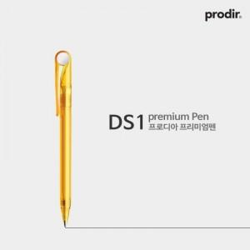

【상세/제작정보】 | .

【인쇄/포장옵션】 | 실크 / 포장불가능

【공급단가】 | 수량 | 500~ | 1,000~ | 2,000~ | 3,000~ | 5,000~
*VAT별도 | 단가 | 3,380원 | 3,250원 | 3,130원 | 3,000원 | 2,930원

【상품 URL】 | https://dev.easy1.co.kr:443/src/goods_detail.php?gdno=4175

